Chi tiết địa chất
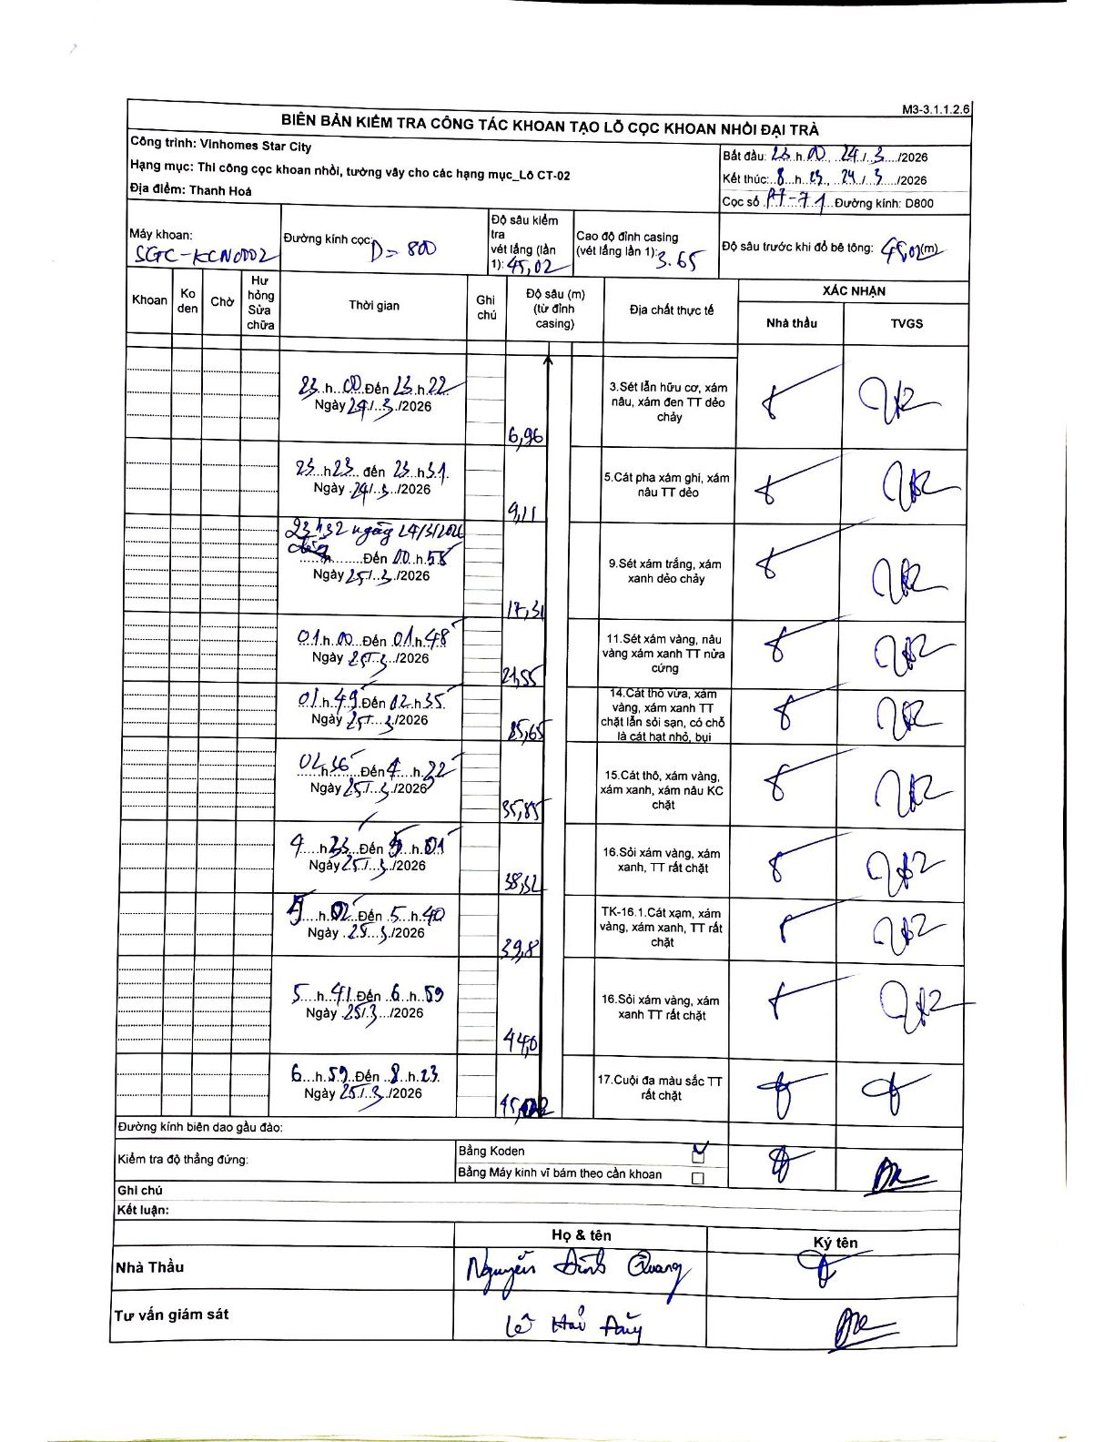
Dự án | Star City Thanh Hóa
Hạng mục | Thi công cọc khoan nhồi, tường vây cho các hạng mục_Lô CT-02
Tên bộ phận | Lô CT-02
Số hiệu cọc | PT-71
Tên Máy khoan | SGC-KCN0002
Đường kính | D800
Bắt đầu thi công | 23:00 24/03/2026
Kết thúc thi công | 08:25 25/03/2026

Địa chất TT | Đường kính | Mô tả lớp thiết kế | Từ (h) | Đến (h) | Cao độ từ | Cao độ đến | T.Gian (h) | Dài (m) | V (m/h) | Ghi chú
1 | D800 | Sét lẫn hữu cơ, xám nâu, xám đen TT dẻo chảy | 23:00 24/03/2026 | 23:22 24/03/2026 | -3.65 | -6.96 | 0.37 | 3.31 | 9.03
2 | D800 | Cát pha xám ghi, xám nâu TT dẻo | 23:23 24/03/2026 | 23:31 24/03/2026 | -6.96 | -9.11 | 0.13 | 2.15 | 16.12
3 | D800 | Sét xám trắng, xám xanh dẻo chảy | 23:32 24/03/2026 | 00:58 25/03/2026 | -9.11 | -17.31 | 1.43 | 8.2 | 5.72
4 | D800 | Sét xám vàng, nâu vàng xám xanh TT nửa cứng | 01:00 25/03/2026 | 01:48 25/03/2026 | -17.31 | -21.55 | 0.8 | 4.24 | 5.3
5 | D800 | Cát thô vừa, xám vàng, xám xanh TT chặt lẫn sỏi sạn, có chỗ là cát hạt nhỏ, bụi | 01:49 25/03/2026 | 02:35 25/03/2026 | -21.55 | -25.65 | 0.77 | 4.1 | 5.35
6 | D800 | Cát thô, xám vàng, xám xanh, xám nâu KC chặt | 02:56 25/03/2026 | 04:22 25/03/2026 | -25.65 | -35.85 | 1.43 | 10.2 | 7.12
7 | D800 | Sỏi xám vàng, xám xanh, TT rất chặt | 04:23 25/03/2026 | 05:01 25/03/2026 | -35.85 | -38.52 | 0.63 | 2.67 | 4.22
8 | D800 | TK-16.1. Cát xám, xám vàng, xám xanh, TT rất chặt | 05:02 25/03/2026 | 05:40 25/03/2026 | -38.52 | -39.8 | 0.63 | 1.28 | 2.02
9 | D800 | Sỏi xám vàng, xám xanh TT rất chặt | 05:41 25/03/2026 | 06:59 25/03/2026 | -39.8 | -44 | 1.3 | 4.2 | 3.23
10 | D800 | Cuội đa màu sắc TT rất chặt | 06:59 25/03/2026 | 08:23 25/03/2026 | -44 | -45.02 | 1.4 | 1.02 | 0.73

ẢNH BIÊN BẢN GỐC

